Planilla de Cotizacion
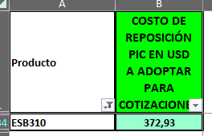
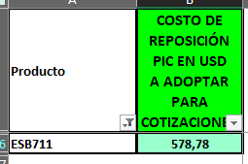
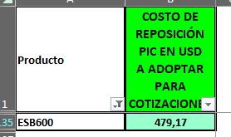
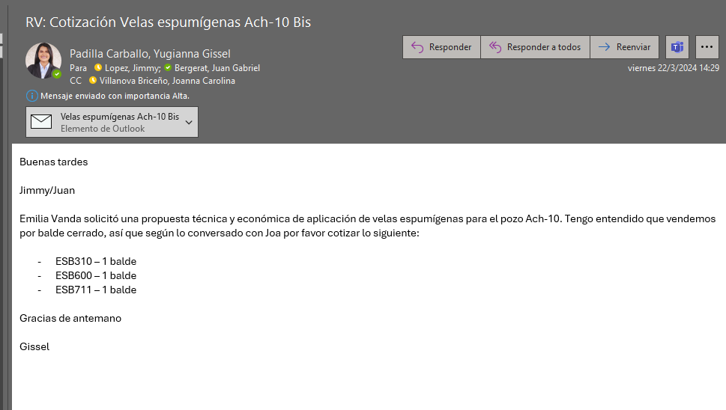
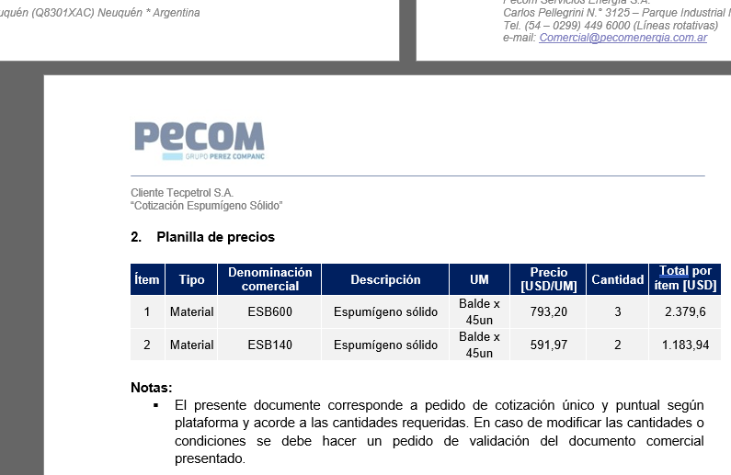
TC |  |  |  |  |  |  |  |  |  |  | GE
 |  |  |  |  |  |  |  |  |  |  | 5.50%
Situación | Descripción | Denominación comercial | Costo Rep [USD/balde] | Cantidad [Lts] | Flete [USD/litro] | CR con flete [USD/lt] | Precio unitario | K | Costo total USD] | Venta Total [USD] | CP | CP
PESA | Inh. Incrustaciones | ESB600 | 479.17 | 1 | 1.60 | 480.77 | 790.00 | 1.64 | 481 | 790 | 266 | 33.7%
PESA | Inh. Incrustaciones | ESB711 | 578.78 | 1 | 1.60 | 580.38 | 1180.00 | 2.03 | 580 | 1,180 | 535 | 45.3%

Referencias
PAE | Feb-24 | ESB600 |  |  |  |  | 650.00
TECPE | Jan-24 | ESB600 |  |  |  |  | 793.20
PAE | Feb-24 | ESB711 |  |  |  |  | 1248.60

